mapa1
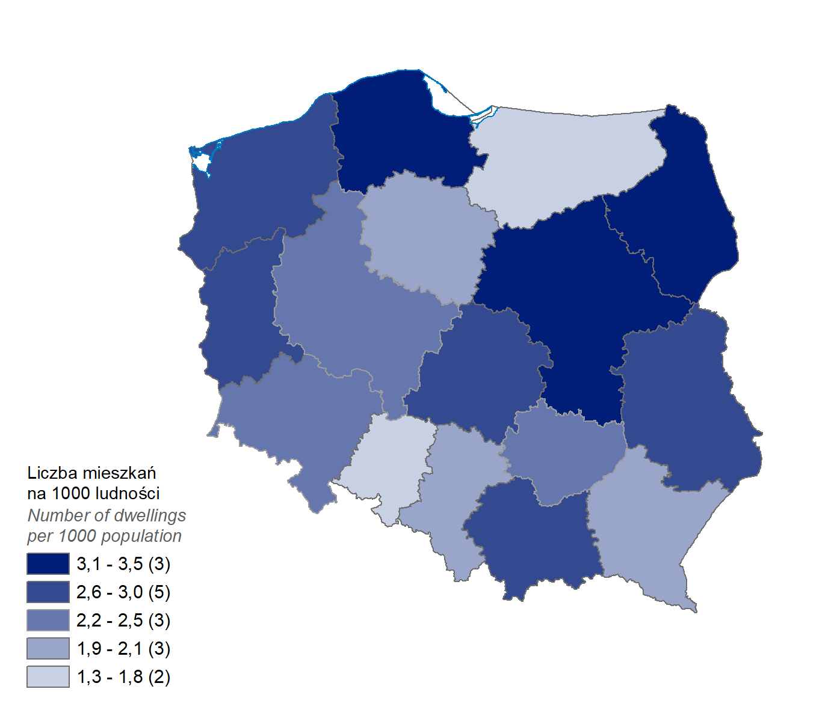
Mieszkania oddane do użytkowania w 1 półroczu 2024 r. w przeliczeniu na 1 tys. ludności
Województwo
pomorskie | 3.5
podlaskie | 3.2
mazowieckie | 3.1
małopolskie | 2.9
lubelskie | 2.6
lubuskie | 2.6
łódzkie | 2.6
zachodniopomorskie | 2.6
dolnośląskie | 2.5
wielkopolskie | 2.4
świętokrzyskie | 2.2
kujawsko-pomorskie | 2.1
podkarpackie | 2.1
śląskie | 1.9
warmińsko-mazurskie | 1.8
opolskie | 1.3

wykres 1
Struktura powierzchni użytkowej budynków niemieszkalnych oddanych do użytkowania w 1 półroczu 2024 r.

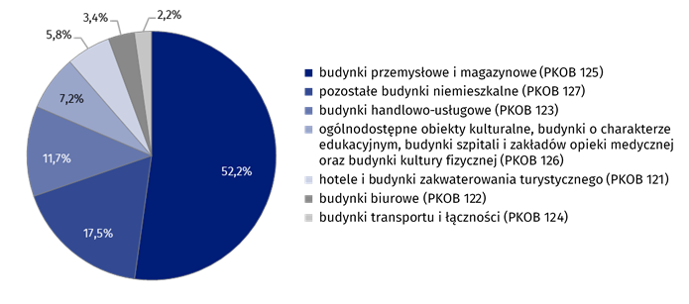
(PKOB 125) budynki przemysłowe i magazynowe | 52.2%
(PKOB 127) pozostałe budynki niemieszkalne | 17.5%
(PKOB 123) budynki handlowo-usługowe | 11.7%
(PKOB 126) ogólnodostępne obiekty kulturalne, budynki o charakterze edukacyjnym, budynki szpitali i zakładów opieki medycznej oraz budynki kultury fizycznej | 7.2%
(PKOB 121) hotele i budynki zakwaterowania turystycznego | 5.8%
(PKOB 122) budynki biurowe | 3.4%
(PKOB 124) budynki transportu i łączności | 2.2%

wykres 2
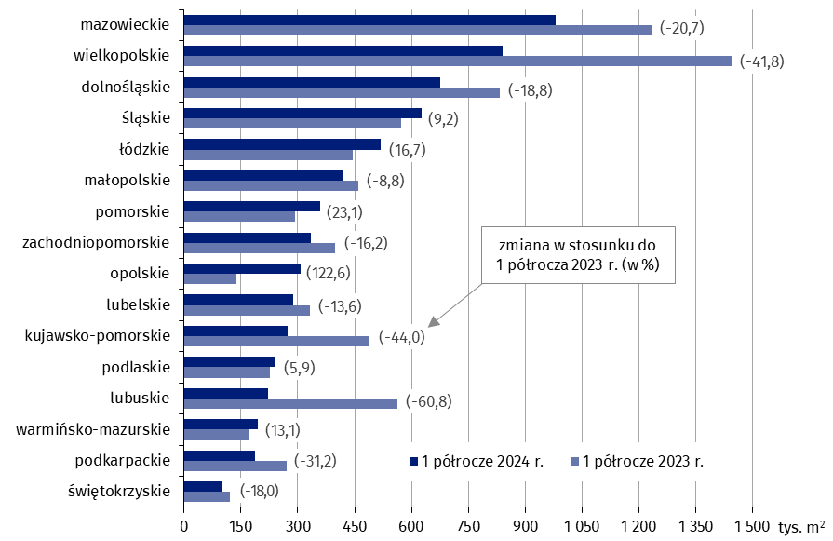
Powierzchnia użytkowa budynków niemieszkalnych oddanych do użytkowania w 1 półroczu 2024 r. według województw (tys. m2)
 | 1 półrocze 2024 r. | 1 półrocze 2023 r. | Zmiana
świętokrzyskie | 98,262 | 119,789 | (-18.0)
podkarpackie | 186,512 | 271,126 | (-31.2)
warmińsko-mazurskie | 193,516 | 171,116 | (13.1)
lubuskie | 220,783 | 563,054 | (-60.8)
podlaskie | 240,059 | 226,694 | (5.9)
kujawsko-pomorskie | 272,382 | 486,794 | (-44.0)
lubelskie | 287,756 | 333,064 | (-13.6)
opolskie | 308,139 | 138,417 | (122.6)
zachodniopomorskie | 333,610 | 398,215 | (-16.2)
pomorskie | 358,861 | 291,636 | (23.1)
małopolskie | 418,638 | 458,852 | (-8.8)
łódzkie | 517,726 | 443,818 | (16.7)
śląskie | 626,315 | 573,771 | (9.2)
dolnośląskie | 675,668 | 832,372 | (-18.8)
wielkopolskie | 840,304 | 1,444,716 | (-41.8)
mazowieckie | 979,633 | 1,234,772 | (-20.7)

wykres 3
Powierzchnia użytkowa budynków biurowych oddanych do użytkowania w 1 półroczu 2024 r. według województw (tys. m2)

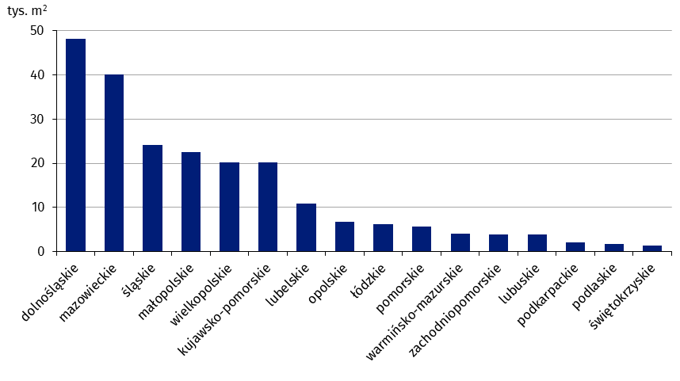
dolnośląskie | 48,233
mazowieckie | 40,056
śląskie | 24,095
małopolskie | 22,593
wielkopolskie | 20,275
kujawsko-pomorskie | 20,184
lubelskie | 10,795
opolskie | 6,823
łódzkie | 6,210
pomorskie | 5,727
warmińsko-mazurskie | 4,027
zachodniopomorskie | 3,852
lubuskie | 3,786
podkarpackie | 2,081
podlaskie | 1,671
świętokrzyskie | 1,411

wykres 4
Powierzchnia użytkowa budynków handlowo-usługowych oddanych do użytkowania w 1 półroczu 2024 r. według województw (tys. m2)

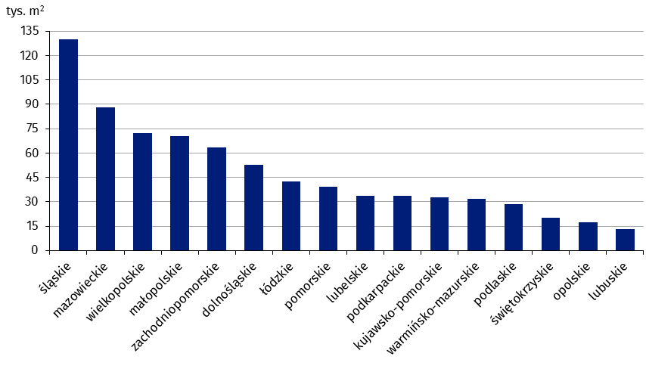
śląskie | 129,993
mazowieckie | 88,087
wielkopolskie | 72,264
małopolskie | 70,508
zachodniopomorskie | 63,168
dolnośląskie | 52,588
łódzkie | 42,443
pomorskie | 39,181
lubelskie | 33,831
podkarpackie | 33,756
kujawsko-pomorskie | 32,505
warmińsko-mazurskie | 31,671
podlaskie | 28,626
świętokrzyskie | 19,999
opolskie | 17,296
lubuskie | 13,395

wykres 5
Powierzchnia użytkowa budynków przemysłowych oddanych do użytkowania w 1 półroczu 2024 r. według województw (tys. m2)

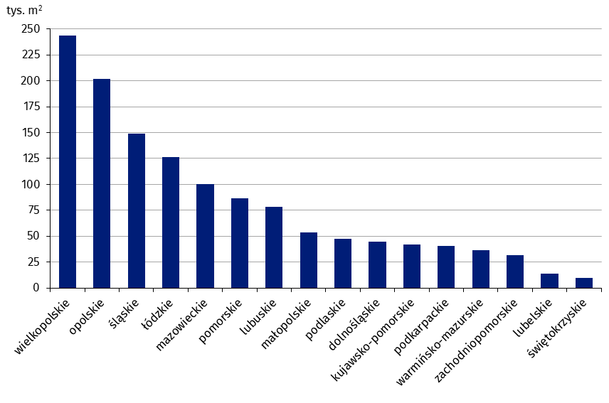
wielkopolskie | 243,892
opolskie | 201,919
śląskie | 148,959
łódzkie | 126,385
mazowieckie | 99,991
pomorskie | 86,374
lubuskie | 78,452
małopolskie | 53,348
podlaskie | 47,373
dolnośląskie | 44,685
kujawsko-pomorskie | 42,004
podkarpackie | 40,393
warmińsko-mazurskie | 36,554
zachodniopomorskie | 31,608
lubelskie | 13,727
świętokrzyskie | 9,832

wykres 6
Powierzchnia użytkowa budynków magazynowych oddanych do użytkowania w 1 półroczu 2024 r. według województw (tys. m2)

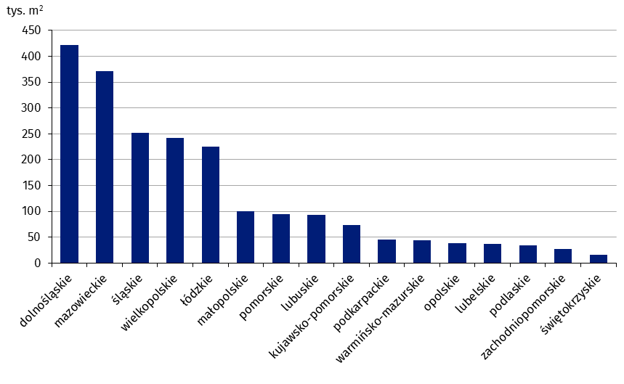
dolnośląskie | 420,981
mazowieckie | 371,188
śląskie | 251,981
wielkopolskie | 241,325
łódzkie | 225,382
małopolskie | 100,271
pomorskie | 94,464
lubuskie | 93,283
kujawsko-pomorskie | 73,938
podkarpackie | 45,798
warmińsko-mazurskie | 43,539
opolskie | 38,221
lubelskie | 37,775
podlaskie | 34,225
zachodniopomorskie | 27,225
świętokrzyskie | 15,503

wykres 7
Powierzchnia użytkowa budynków gospodarstw rolnych oddanych do użytkowania w 1 półroczu 2024 r. według województw (tys. m2)

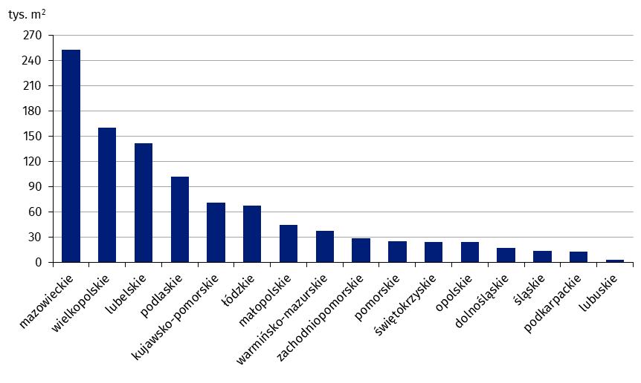
mazowieckie | 253,148
wielkopolskie | 160,209
lubelskie | 141,761
podlaskie | 102,084
kujawsko-pomorskie | 71,728
łódzkie | 67,760
małopolskie | 45,070
warmińsko-mazurskie | 37,935
zachodniopomorskie | 28,717
pomorskie | 25,775
świętokrzyskie | 24,952
opolskie | 24,417
dolnośląskie | 17,881
śląskie | 13,627
podkarpackie | 13,222
lubuskie | 3,384

wykres 8
Struktura powierzchni użytkowej nowych budynków niemieszkalnych, na których budowę wydano pozwolenia w 1 półroczu 2024 r.

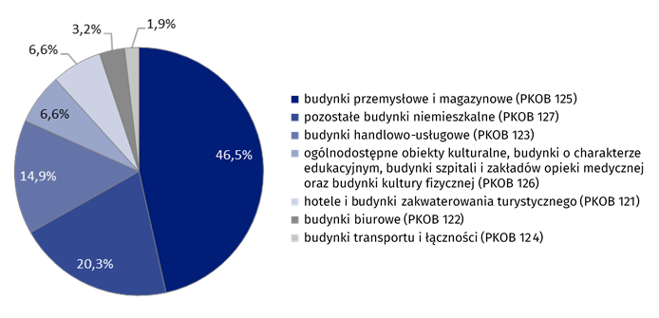
(PKOB 125) budynki przemysłowe i magazynowe | 46.5%
(PKOB 127) pozostałe budynki niemieszkalne | 20.3%
(PKOB 123) budynki handlowo-usługowe | 14.9%
(PKOB 126) ogólnodostępne obiekty kulturalne, budynki o charakterze edukacyjnym, budynki szpitali i zakładów opieki medycznej oraz budynki kultury fizycznej | 6.6%
(PKOB 121) hotele i budynki zakwaterowania turystycznego | 6.6%
(PKOB 122) budynki biurowe | 3.2%
(PKOB 124) budynki transportu i łączności | 1.9%

wykres 9
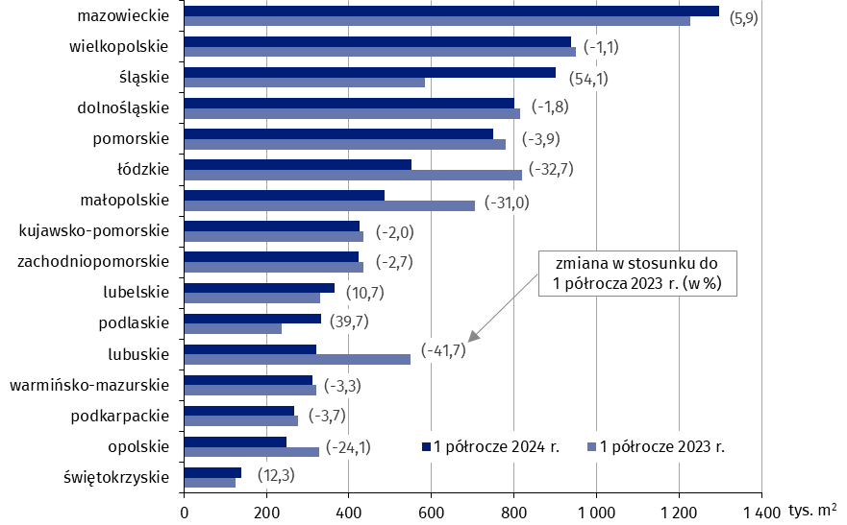
Powierzchnia użytkowa nowych budynków niemieszkalnych, na których budowę wydano pozwolenia w 1 półroczu 2024 r. według województw (tys. m2)
 | 1 półrocze 2023 r. | 1 półrocze 2024 r. | Zmiana
świętokrzyskie | 124,084 | 139,308 | (12.3)
opolskie | 326,943 | 248,080 | (-24.1)
podkarpackie | 276,478 | 266,263 | (-3.7)
warmińsko-mazurskie | 320,883 | 310,435 | (-3.3)
lubuskie | 549,302 | 320,396 | (-41.7)
podlaskie | 237,691 | 332,107 | (39.7)
lubelskie | 329,660 | 364,926 | (10.7)
zachodniopomorskie | 434,770 | 423,038 | (-2.7)
kujawsko-pomorskie | 434,687 | 425,793 | (-2.0)
małopolskie | 705,061 | 486,442 | (-31.0)
łódzkie | 818,925 | 550,814 | (-32.7)
pomorskie | 780,727 | 750,482 | (-3.9)
dolnośląskie | 814,796 | 800,176 | (-1.8)
śląskie | 585,203 | 901,826 | (54.1)
wielkopolskie | 949,706 | 938,985 | (-1.1)
mazowieckie | 1,225,904 | 1,298,118 | (5.9)

